putaran 1 lisa
ALGORITMA AES

Plaintext | kelompok satu
Kunci | AbidinAespa
Algoritma | AES 128 bit -> 16 byte

 | k | m | space | u |  | A | i | s | null
 | e | p | s | null |  | b | n | p | null
 | l | o | a | null |  | i | A | a | null
 | o | k | t | null |  | d | e | null | null

 |  | Konversi Teks Ke Hexadecimal
 | https://berhitung.id/konversi/bilangan/ascii-ke-heksadesimal
 | 6B | 6D | 20 | 75 |  | 41 | 69 | 73 | 0
 | 65 | 70 | 73 | 0 |  | 62 | 6E | 70 | 0
 | 6C | 6F | 61 | 0 |  | 69 | 41 | 61 | 0
 | 6F | 6B | 74 | 0 |  | 64 | 65 | 0 | 0

 | Konversi HExaDecimal ke Biner
 | https://berhitung.id/konversi/bilangan/heksadesimal-ke-biner
 | 01101011 | 01101101 | 00100000 | 01110101 |  | 01000001 | 01101001 | 01110011 | 00000000
 | 01100101 | 01110000 | 01110011 | 00000000 |  | 01100010 | 01101110 | 01110000 | 00000000
 | 01101100 | 01101111 | 01100001 | 00000000 |  | 01101001 | 01000001 | 01100001 | 00000000
 | 01101111 | 01101011 | 01110100 | 00000000 |  | 01100100 | 01100101 | 00000000 | 00000000

 | Initial Round XoR

 | 01101011 | XoR | 01000001 |  | 00101010 |  | 00100000 | XoR | 01110011 |  | 01010011 |  | Hasil | 00101010 | 00001011 | 01010011 | 01110101
 | 01100101 | XoR | 01100010 |  | 00000111 |  | 01110011 | XoR | 01110000 |  | 00000011 |  |  | 00000111 | 00011110 | 00000011 | 00000000
 | 01101100 | XoR | 01101001 |  | 00000101 |  | 01100001 | XoR | 01100001 |  | 00000000 |  |  | 00000101 | 00101110 | 00000000 | 00000000
 | 01101111 | XoR | 01100100 |  | 00001011 |  | 01110100 | XoR | 00000000 |  | 01110100 |  |  | 00001011 | 00001110 | 01110100 | 00000000
 |  |  |  |  |  |  |  |  |  |  |  |  |  |  |  |  |  | konversi ke hexadecimal ulang
 | 01101101 | XoR | 01101001 |  | 00001011 |  | 01110101 | XoR | 00000000 |  | 01110101 |  | Hasil Hexa | 2A | B | 53 | 75 | 2A | 42 | 53 | 75
 | 01110000 | XoR | 01101110 |  | 00011110 |  | 00000000 | XoR | 00000000 |  | 00000000 |  |  | 7 | 1E | 3 | 0 | 37 | 1E | 33 | 30
 | 01101111 | XoR | 01000001 |  | 00101110 |  | 00000000 | XoR | 00000000 |  | 00000000 |  |  | 5 | 2E | 0 | 0 | 35 | 2E | 30 | 30
 | 01101011 | XoR | 01100101 |  | 00001110 |  | 00000000 | XoR | 00000000 |  | 00000000 |  |  | B | E | 74 | 0 | 42 | 45 | 74 | 30

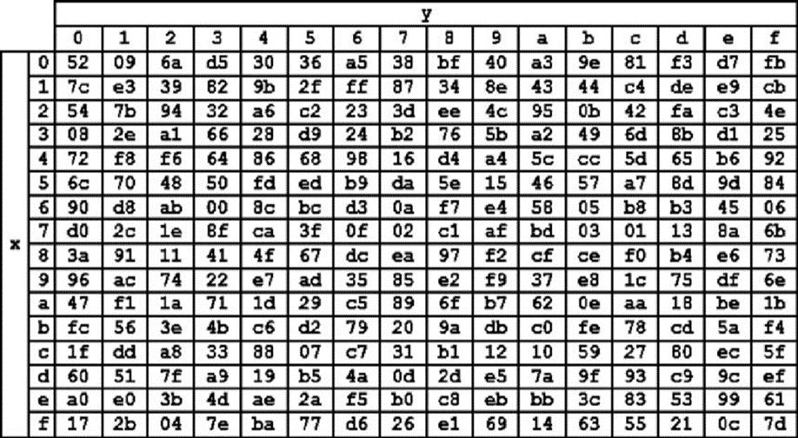
 | Hasil XoR |  |  |  |  |  |  |  |  | Tabel S -BOX
 | 2A | 42 | 53 | 75
 | 37 | 1E | 33 | 30
 | 35 | 2E | 30 | 30
 | 42 | 45 | 74 | 30

 | Proses Sub-bytes menggunakan tabel S-Box

 | 95 | f6 | 50 | 3f
 | b2 | e9 | 66 | 8
 | d9 | c3 | 8 | 8
 | f6 | 68 | ca | 8

 |  | Proses Shift Rows

 | 95 | f6 | 50 | 3f | Baris 1 Tidak digeser
 | b2 | e9 | 66 | 8 | Geser 1
 | d9 | c3 | 8 | 8 | Geser 2
 | f6 | 68 | ca | 8 | Geser 3

 |  | Hasil Shift Rows
 | 95 | f6 | 50 | 3f
 | e9 | 66 | 8 | b2
 | 8 | 8 | d9 | c3
 | 8 | f6 | 68 | ca

 | Proses Mix Column

 | 02 | 03 | 01 | 01 |  | 95 | f6 | 50 | 3f
 | 01 | 02 | 03 | 01 | * | e9 | 66 | 8 | b2
 | 01 | 01 | 02 | 03 |  | 8 | 8 | d9 | c3
 | 03 | 01 | 01 | 02 |  | 8 | f6 | 68 | ca

 | 00000010 | 00000011 | 00000001 | 00000001 |  | 10010101 | 11110110 | 01010000 | 00111111 |  | 10010111 | 11110101 | 01010001 | 00111110
 | 00000001 | 00000010 | 00000011 | 00000001 | * | 11101001 | 01100110 | 00001000 | 10110010 | = | 11101000 | 01100100 | 00001011 | 10110011
 | 00000001 | 00000001 | 00000010 | 00000011 |  | 00001000 | 00001000 | 11011001 | 11000011 |  | 00001001 | 00001001 | 11011011 | 11000000
 | 00000011 | 00000001 | 00000001 | 00000010 |  | 00001000 | 11110110 | 01101000 | 11001010 |  | 00001011 | 11110111 | 01101001 | 11001000

 | Konversi Hexa
 | 97 | F5 | 51 | 3E
 | E8 | 64 | B | B3
 | 9 | 9 | DB | C0
 | B | F7 | 69 | C8

 | Hasil putaran pertama adalah
 | 97 E8 9 B | F5 64 9 F7 | 51 B DB 69 |3E B3 C0 C8

 | Lanjut putaran selanjut nya sampe 10x putaran

